상품제안서
다이아 보틀 올트라이탄 700ml | 상품코드: F16010

 |  |  |  |  |  |  | 02-412-0044 | www.easy1.co.kr
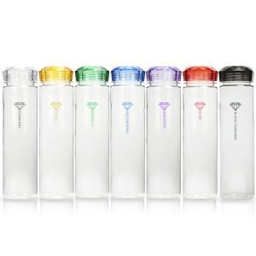

【상세/제작정보】 | 풀칼라인쇄 별도 문의

【인쇄/포장옵션】 | 실크 / 포장지포장

【공급단가】 | 수량 | 200~ | 500~ | 1,000~ | 2,000~ | 3,000~
*VAT별도 | 700ml | 3,640원 | 3,510원 | 3,380원 | 3,250원 | 3,120원

【상품 URL】 | https://easy1.co.kr:443/src/goods_detail.php?gdno=16010

